CALCULO DEPOSITOS DE CAJAS
PROYECTO :

CALCULO SUPERFICIE IMPERMEABLE |  |  |  |  | CALCULO VOLUMEN ESCORRENTIA A GESTIONAR |  |  |  | CALCULO NUMERO DE CAJAS SEGUN FABRICANTE |  |  |  |  |  |  |  |  | VALOR INFILTRACIÓN TERRENO

SUPERFICIES (m2) | TIPO SUPERFICIE | COEF. ESCORRENTIA | SUPERF. IMPERMEABLE EQUIVALENTE (m2) |  | SUPERF. IMPERMEABLE (m2) | V 90 (mm) VOLUMEN PERCENTIL | VOLUMEN GENERADO (m3) |  | CAJAS | LONGITUD (m) | ANCHO (m) | ALTURA (m) | n COEFICIENTE ALMACENAJE DE LA CAJA(1) | VOLUMEN (m3) | TOTAL VOLUMEN (m3) | CASA COMERCIAL |  | RESULTADO ENSAYO BRITANICO (K)
 |  |  |  |  | 0.00 | 23 | 0.00 | #DIV/0! |  |  |  |  |  | 0.00 | 0.00 |  |  | VALOR DE PERMEABILIDAD PARA CALCULO (k) (APLICANDO FACTOR DE SEGURIDAD DE 1,5) |  |  |  | 0.000000E+00 m/s
 |  |  |  |  |  |  |  | #DIV/0! |  |  |  |  |  | 0.00 | 0.00 |  |  |  |  |  |  | 0.000 m/h
 |  |  |  |  |  |  |  | #DIV/0! |  |  |  |  |  | 0.00 | 0.00 |  |  |  |  | FS: | 1.5
 |  |  |  |  |  |  |  | #DIV/0! |  |  |  |  |  | 0.00 | 0.00

 |  |  |  |  |  |  |  |  | (1) NOTA: el valor del coeficiente de almacenaje de las cajas (valor 0 y 1 ) caracteristica del fabricante

TOTAL SUPERFICIE IMPERMEABLE |  |  | 0.00

TOTAL SUPERFICIE AMBITO |  |  | 0.00

CALCULO VOLUMEN NETO DISPONIBLE SUDS (Cajas de infiltración)

e1 (m) | nº cajas Ancho | ancho caja (m) | e2 (m) | e3 (m) | eT (m) | h1 (m) | h2 (m) | nº cajas Alto | alto caja (m) | h3 (m) | h4 (m) | hT (m) | nº cajas Longitudinal | largo caja (m) | L2 (m) | L1 (m) | L3 (m) | LT (m) | Volumen excavación (m3) | TOTAL CAJAS (ud) | n | Volumen cajas (m3) | CASA COMERCIAL
 |  | 0.00 | 0.00 |  | 0.00 |  |  |  | 0.000 | 0.00 |  | 0.00 |  | 0.00 | 0.00 |  |  | 0.00 | 0.00 | 0 | 0.000 | 0.00 | 0
 |  | 0.00 | 0.00 |  | 0.00 |  |  |  | 0.000 | 0.00 |  | 0.00 |  | 0.00 | 0.00 |  |  | 0.00 | 0.00 | 0 | 0.000 | 0.00 | 0
 |  | 0.00 | 0.00 |  | 0.00 |  |  |  | 0.000 | 0.00 |  | 0.00 |  | 0.00 | 0.00 |  |  | 0.00 | 0.00 | 0 | 0.000 | 0.00 | 0
 |  | 0.00 | 0.00 |  | 0.00 |  |  |  | 0.000 | 0.00 |  | 0.00 |  | 0.00 | 0.00 |  |  | 0.00 | 0.00 | 0 | 0.000 | 0.00 | 0
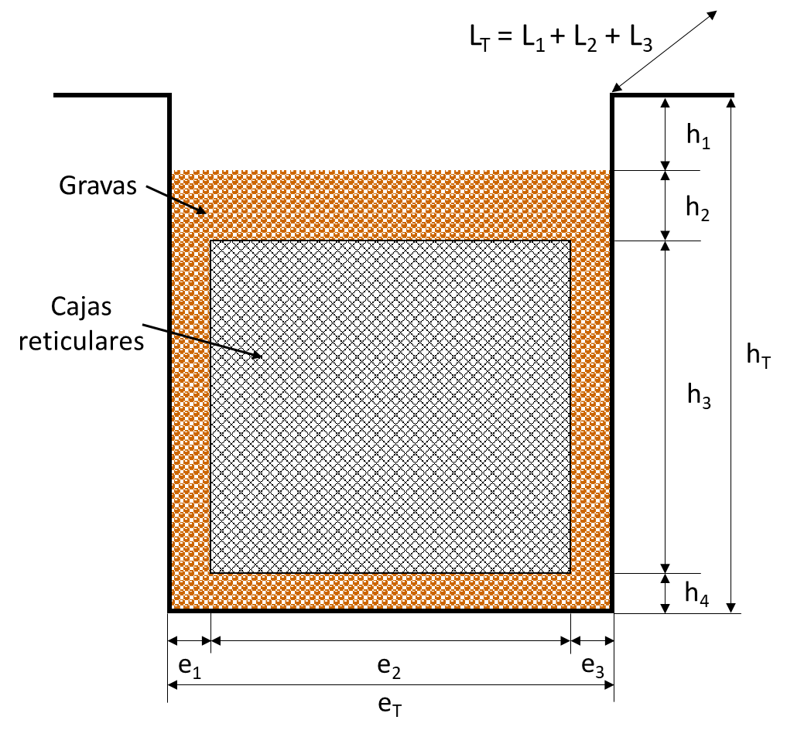

 |  |  |  |  | Si el material presente en la sección es homogéneo, la longitud L2 corresponde a la longitud total de la zanja (LT). En cambio, si cuenta con materiales con diferentes porosidades, la longitud L2 correspondería al elemento de mayor porosidad. Por ejemplo, si fuera una solución mixta con cajas reticulares y gravas, L2 sería la longitud total de las cajas, y el volumen calculado sería menor al real (del lado de la seguridad). |  |  |  |  |  | COMPROBACIÓN TIEMPO DE VACIADO
 |  |  |  |  |  |  |  |  |  |  | Método del CIRIA Report 153 (Bettess, 1996): considera la infiltración a través de la base y los laterales. Por lo tanto, el tiempo de vaciado está relacionado con la superficie de contacto con el terreno.

 |  |  |  |  |  |  |  |  |  |  | Superf. contacto terreno (m2) | K (ensayo) (m/s) | k (calculo) (m/h) | n | Ab (m2) | hmax (m) | P (m) | Ab/P | tvaciado (h) | CASA COMERCIAL
 |  |  |  |  |  |  |  |  |  |  | 0.0 | 0.00E+00 | 0.000 | 0.000 | 0.00 | 0.000 | 0.00 |  |  | 0
 |  |  |  |  |  |  |  |  |  |  | 0.0 | 0.00E+00 | 0.000 | 0.000 | 0.00 | 0.000 | 0.00 |  |  | 0
 |  |  |  |  |  |  |  |  |  |  | 0.0 | 0.00E+00 | 0.000 | 0.000 | 0.00 | 0.000 | 0.00 |  |  | 0
 |  |  |  |  |  |  |  |  |  |  | 0.0 | 0.00E+00 | 0.000 | 0.000 | 0.00 | 0.000 | 0.00 |  |  | 0

 |  |  |  |  |  |  |  |  |  |  |  | t vaciado= | Tiempo de vaciado (h) < 48 h
 |  |  |  |  |  |  |  |  |  |  |  | K = | Coeficiente de permeabilidad (m/h)
 |  |  |  |  |  |  |  |  |  |  |  | P = | Perímetro de la base (m)
 |  |  |  |  |  |  |  |  |  |  |  | h max = | Columna de agua máxima (m)
 |  |  |  |  |  |  |  |  |  |  |  | Ab = | Área de la base de la capa
 |  |  |  |  |  |  |  |  |  |  |  | n = | Porosidad de la capa

CALCULO DEPOSITOS DE GRAVA
PROYECTO :

CALCULO SUPERFICIE IMPERMEABLE |  |  |  |  | CALCULO VOLUMEN ESCORRENTIA GESTIONAR |  |  | CALCULO VOLUMEN DISPONIBLE SUDS (Depositos de Grava)

SUPERFICIES (m2) | TIPO SUPERFICIE | COEF. ESCORRENTIA | SUPERF. IMPERMEABLE EQUIVALENTE (m2) |  | SUPERF. IMPERMEABLE (m2) | V 80 (mm) VOLUMEN PERCENTIL | VOLUMEN GENERADO (m3) | eT (m) | h1 (m) | h2 (m) | hT (m) | LT (m) | Volumen excavación (m3) | Volumen neto (m3) | n (grava)
 |  |  |  |  | 0.00 | 15 | 0.00 |  |  |  | 0.00 |  | 0.00 | 0.00 | 0.3
 |  |  |  |  |  |  |  |  |  |  | 0.00 |  | 0.00 | 0.00 | 0.3
 |  |  |  | RESULTADO ENSAYO BRITANICO (K) |  |  |  |  |  |  | 0.00 |  | 0.00 | 0.00 | 0.3
 |  |  |  | VALOR DE PERMEABILIDAD PARA CALCULO (k) (APLICANDO FACTOR DE SEGURIDAD DE 1,5) |  |  | 0.000000E+00 m/s |  |  |  | 0.00 |  | 0.00 | 0.00 | 0.3
 |  |  |  |  |  |  | 0.000 m/h
 |  |  |  |  | FS: | 1.5
 |  |  |  | NOTA : Para el cálculo del volumen real necesario, se deberá realizar ensayo de huecos de la Grava seleccionada para el relleno y aplicar al volumen generado el Coeficiente de huecos (n). |  |  |  | COMPROBACIÓN TIEMPO DE VACIADO
 |  |  |  |  |  |  |  | Método del CIRIA Report 153 (Bettess, 1996): considera la infiltración a través de la base y los laterales. Por lo tanto, el tiempo de vaciado está relacionado con la superficie de contacto con el terreno.
 |  |  |  |  |  |  |  | K (ensayo) (m/s) | k (calculo) (m/h) | n (grava) | Ab (m2) | hmax (m) | P(m) | Ab/P | tvaciado (h)
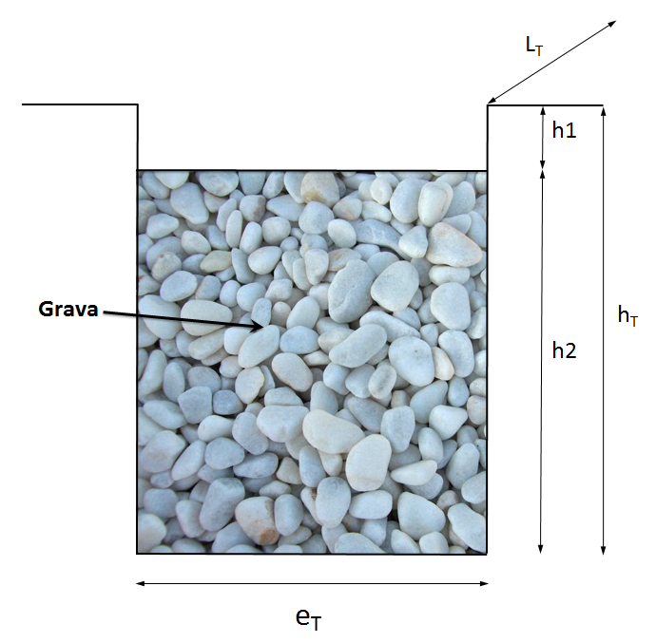
 |  |  |  |  |  |  |  | 0.0000000 | 0.000 | 0.3 | 0.00 | 0.00 | 0.00
TOTAL SUPERFICIE IMPERMEABLE |  |  | 0.00 |  |  |  |  | 0.0000000 | 0.000 | 0.3 | 0.00 | 0.00 | 0.00
 |  |  |  |  |  |  |  | 0.0000000 | 0.000 | 0.3 | 0.00 | 0.00 | 0.00
TOTAL SUPERFICIE AMBITO |  |  | 0.00 |  |  |  |  | 0.0000000 | 0.000 | 0.3 | 0.00 | 0.00 | 0.00

 |  |  |  |  |  |  |  | t vaciado= | Tiempo de vaciado (h) < 48 h
 |  |  |  |  |  |  |  | K = | Coeficiente de permeabilidad (m/h)
 |  |  |  |  |  |  |  | P = | Perímetro de la base (m)
 |  |  |  |  |  |  |  | h max = | Columna de agua máxima (m)
 |  |  |  |  |  |  |  | Ab = | Área de la base de la capa
 |  |  |  |  |  |  |  | n = | Porosidad de la capa

CALCULO JARDÍN LLUVIA
PROYECTO :

CALCULO SUPERFICIE IMPERMEABLE |  |  |  |  | CALCULO VOLUMEN ESCORRENTIA GESTIONAR |  |  | CALCULO VOLUMEN DISPONIBLE SUDS ( Jardín de lluvia- Solo almacenamiento superficial ) |  |  |  |  |  |  |  | CALCULO VOLUMEN DISPONIBLE SUDS ( Jardín de lluvia - Almacenamiento superficial + material orgánico )

SUPERFICIES (m2) | TIPO SUPERFICIE | COEF. ESCORRENTIA | SUPERF. IMPERMEABLE EQUIVALENTE (m2) |  | SUPERF. IMPERMEABLE (m2) | V 80 (mm) VOLUMEN PERCENTIL | VOLUMEN GENERADO (m3) | eT (m) | h1 (m) | h2 (m) | hT (m) | LT (m) | Volumen excavación (m3) | Volumen neto (m3) | Coeficiente de huecos "n1" | eT (m) | h1 (m) | h2 (m) | hT (m) | LT (m) | Volumen excavación (m3) | Volumen neto (m3) | Coeficiente de huecos mat.organico "n2"
200,000.00 | Zona Ajardinada | 0.3 | 60,000.00 |  | 60,000.00 | 15 | 900.00 | 70.00 | 0.30 | 1.00 | 1.30 | 15.00 | 1,365.00 | 315.00 | 1.0 | 70.00 | 0.30 | 1.00 | 1.30 | 15.00 | 1,365.00 | 1,050.00 | 0.7
 |  |  |  |  |  |  |  |  |  |  | 0.00 |  | 0.00 | 0.00 | 1.0 |  |  |  | 0.00 |  | 0.00 | 0.00 | 1.0
 |  |  |  | RESULTADO ENSAYO BRITANICO (K) |  |  | 5.000000E-05 m/s |  |  |  | 0.00 |  | 0.00 | 0.00 | 1.0 |  |  |  | 0.00 |  | 0.00 | 0.00 | 0.9
 |  |  |  | VALOR DE PERMEABILIDAD PARA CALCULO (k) (APLICANDO FACTOR DE SEGURIDAD DE 1,5) |  |  | 3.333333E-05 m/s |  |  |  | 0.00 |  | 0.00 | 0.00 | 1.0 |  |  |  | 0.00 |  | 0.00 | 0.00 | 0.8
 |  |  |  |  |  |  | 0.120 m/h
 |  |  |  |  | FS: | 1.5
 |  |  |  | NOTA : El suelo preparado con material orgánico, un espesor de h2 = 200-500 mm. Sin embargo, cuando el agua procede de zonas con nivel medio de contaminación, el espesor de sustrato debe aumentarse hasta h2 = 0,80 - 1 m para aumentar la capacidad de biorremediación. |  |  |  | COMPROBACIÓN TIEMPO DE VACIADO |  |  |  |  |  |  |  | COMPROBACIÓN TIEMPO DE VACIADO
 |  |  |  |  |  |  |  | Infiltración plana: considera la infiltración solo a través de la base. |  |  |  |  |  |  |  | Infiltración plana: considera la infiltración solo a través de la base.
 |  |  |  |  |  |  |  |  | K (ensayo) (m/s) | k (calculo) (m/h) | n1 | Ab (m2) | h1 (m) | tvaciado (h) |  |  | K (ensayo) (m/s) | k (calculo) (m/h) | n2 | Ab (m2) | h1 + h2 (m) | tvaciado (h)
 |  |  |  |  |  |  |  |  | 0.0000500 | 0.120 | 1.0 | 1050.00 | 0.30 | 2.500 |  |  | 0.0000500 | 0.120 | 0.7 | 1050.00 | 1.30 | 8.333
TOTAL SUPERFICIE IMPERMEABLE |  |  | 60,000.00 |  |  |  |  |  | 0.0000500 | 0.120 | 1.0 | 0.00 | 0.00 | 0.000 |  |  | 0.0000500 | 0.120 | 1.0 | 0.00 | 0.00 | 0.000
 |  |  |  | El calculo se realiza de acuerdo con un paralelepipedo, una vez diseñado el jardín de lluvia y conformados los taludes, la capacidad del mismo aumentará, quedando del lado de la seguridad. |  |  |  |  | 0.0000500 | 0.120 | 1.0 | 0.00 | 0.00 | 0.000 |  |  | 0.0000500 | 0.120 | 0.9 | 0.00 | 0.00 | 0.000
TOTAL SUPERFICIE AMBITO |  |  | 200,000.00 |  |  |  |  |  | 0.0000500 | 0.120 | 1.0 | 0.00 | 0.00 | 0.000 |  |  | 0.0000500 | 0.120 | 0.8 | 0.00 | 0.00 | 0.000

t_{vaciado} = $\frac{n1 ∙ h1}{k}$
t_{vaciado} = $\frac{n1 ∙ h1+ n2 ∙ h2 }{k}$
 |  |  |  |  |  |  |  |  |  |  |  | t vaciado = | Tiempo de vaciado (h) < 48 h
 |  |  |  |  |  |  |  |  |  |  |  | K = | Coeficiente de permeabilidad (m/h)
 |  |  |  |  |  |  |  |  |  |  |  | h 1 = | Columna de agua almacenada superficial (m) → Maximo: 0,3 m
 |  |  |  |  |  |  |  |  |  |  |  | h 2 = | Columna de agua almacenada en material orgánico (m) |  |  |  |  | NOTA: debe seleccionarse el valor de "n1" y "n2" correspondiente a cada capa de almacenaje en ambas tablas
 |  |  |  |  |  |  |  |  |  |  |  | Ab = | Área de la base de infiltración
 |  |  |  |  |  |  |  |  |  |  |  | n = | Porosidad de la capa

CALCULO REBOSE
DIMENSIONAMIENTO DE SECCIÓN CIRCULAR REBOSE |  |  |  |  |  |  |  | CAUDAL REBOSE
 |  |  |  |  |  |  |  | PRECIPITACIÓN (l/ha/s) | SUPERFICIE IMPERMEABLE (ha) | Qmax (m3/s)
Diámetro (mm) = |  | 400 |  | V max (m/s) = |  | 3.8584 |  | 133.3 | 0.0000 | 0.000
Material Tubo = |  | PVC
C. Manning = |  | 0.009 |  | Q max (m3/) = |  | 0.4571
Pendiente (m/m) = |  | 2.0% |  | Q 75% (m3/s) = |  | 0.3879
V min = |  | 0.8697 |  | Qcarga (m3/s) = |  | 0.4254

CURVA DE GASTO (sección circular)
H (mm) | H/D | ANG | A (m2) | P (m) | RH (m) | V (m/s) | Q (m3/s)
0 | 0 | 0 | 0 | 0 | 0 | 0 | 0
20 | 0.05 | 0.90 | 0.00 | 0.18 | 0.01 | 0.87 | 0.00
40 | 0.1 | 1.29 | 0.01 | 0.26 | 0.03 | 1.36 | 0.01
60 | 0.15 | 1.59 | 0.01 | 0.32 | 0.04 | 1.75 | 0.02
80 | 0.2 | 1.85 | 0.02 | 0.37 | 0.05 | 2.08 | 0.04
100 | 0.25 | 2.09 | 0.02 | 0.42 | 0.06 | 2.37 | 0.06
120 | 0.3 | 2.32 | 0.03 | 0.46 | 0.07 | 2.63 | 0.08
140 | 0.35 | 2.53 | 0.04 | 0.51 | 0.08 | 2.85 | 0.11
160 | 0.4 | 2.74 | 0.05 | 0.55 | 0.09 | 3.05 | 0.14
180 | 0.45 | 2.94 | 0.05 | 0.59 | 0.09 | 3.23 | 0.18
200 | 0.5 | 3.14 | 0.06 | 0.63 | 0.10 | 3.39 | 0.21
220 | 0.55 | 3.34 | 0.07 | 0.67 | 0.11 | 3.52 | 0.25
240 | 0.6 | 3.54 | 0.08 | 0.71 | 0.11 | 3.63 | 0.29
260 | 0.65 | 3.75 | 0.09 | 0.75 | 0.12 | 3.72 | 0.32
280 | 0.7 | 3.96 | 0.09 | 0.79 | 0.12 | 3.79 | 0.36
300 | 0.75 | 4.19 | 0.10 | 0.84 | 0.12 | 3.84 | 0.39
320 | 0.8 | 4.43 | 0.11 | 0.89 | 0.12 | 3.86 | 0.42
340 | 0.85 | 4.69 | 0.11 | 0.94 | 0.12 | 3.85 | 0.44
360 | 0.9 | 5.00 | 0.12 | 1.00 | 0.12 | 3.81 | 0.45
380 | 0.95 | 5.38 | 0.12 | 1.08 | 0.11 | 3.71 | 0.46
400 | 1 | 6.28 | 0.13 | 1.26 | 0.10 | 3.39 | 0.43

